Sheet1
과목명 | 마이크로프로세서 및 실습
분반 | 2
학번 | 2015136102
이름 | 이재성
과제명 | 미아방지 팔찌
번호 | 부품명 | 단가 | 수량(EA) | 가격 | 링크 | 사진
1 | HM-10 블루투스 모듈 | 15600 | 2 | 31200 | http://storefarm.naver.com/iotdiyshop/products/370632669 | 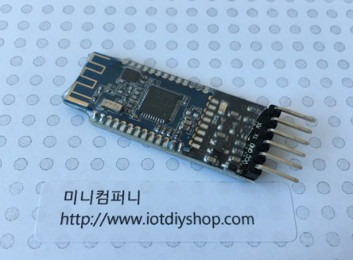
2 | CH25-2032Dip | 900 | 2 | 1800 | http://www.eleparts.co.kr/EPX37WLR | 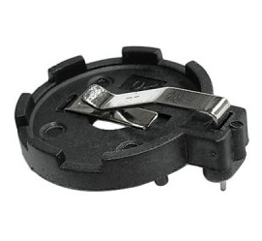
3 | [리튬전지] CR203 | 1630 | 1 | 1630 | http://www.eleparts.co.kr/EPXFDCAR | 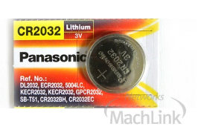
4 | TMP006 비접촉 적외선 열전대열 센서 | 14500 | 2 | 29000 | http://www.vctec.co.kr/product/detail.html?product_no=890&cate_no=140&display_group=1 | 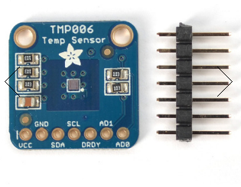
5 | 소켓 점퍼케이블 DC-40P 20CM (M/F) | 3000 | 1 | 3000 | https://www.eleparts.co.kr/EPXCTKH9 | 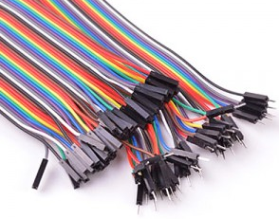
6 | 소켓 점퍼케이블 DC-40P 20CM (M/M) | 3000 | 1 | 3000 | https://www.eleparts.co.kr/EPXCTKH8 | 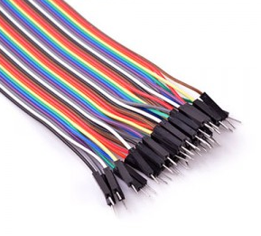

 |  |  | 최종가격 | 69630

